Établissement - BO
TC ID | Titre | Pré-conditions | Steps | tests_data | Résultats Actuels | Résultats Attendus | Status (Réussi/ Echéc) | Remarques | Captures
 | Etablissement BO - edit
 | Redirection vers Devis sur Le Back-Office | 1) L'admin est sur la page de la connexion VIA URL: "https://demo.playpro.fr/back-office/login" 2) L'admin se connecte au back-office avec un email et un mot de passe valides | 1) cliquer sur "Ventes" en menu sidebar 2) cliquer sur "Devis" en sous-menu |  | L'admin se redirige vers la page devis VIA URL: https://demotenant-bo.playpro.fr/back-office/devis | Redirection automatiquement vers la page devis et affichage table devis avec satut en "En attente" et "Validé" sur BO | Passed
 | Tenant - Register - chakertestqa
 | créer une reservation devis sur le calendrier | 1) Le client est sur le site Playpro V3 Tenant VIA URL: https://chakertestqa.playpro.fr/ 2) Le client s'ouvre la page de connexion sur un navigateur "Chrome" version "latest" 3) Le client est sur la page de calendrier via URL: https://chakertestqa-bo.playpro.fr/ back-office/planning 3) Une internet stable et forte | 1) choisir email client 2) sélèctionner une activité 3) remplir les informations de réservation 4) saisir Note 5) cliquer sur Générer et envoyer un devis 5) cliquer sur le bouton Créer" | 1) chTenant02@yopmail.com 2) ChakerPaintball 1 3) Date : 21/01/2026 Heure : 15:40 Durée (min): Paintball 1 Prix total: 35.5 NB de joueurs: 4 joueur(s) Créneaux disponibles: 15:40 | 17:2015 | cmd en devis est crée sur le calendrier COTé API:https://chakertestqa-bo.playpro.fr/ back-office/prestations/create/booking Method: POST Code d'état: 200 OK Payload: {"user_id":13,"prestations":[{"prestation_id":31, "start":1769006400, "prepa_time":0,"presta_time":100,"duration_id":38, "cleanning_time":15,"staffs_id":[],"space_id":7, "block":[0,0],"blockIncludeSpace":true, "blockIncludeStaff":true,"enableBlock":false, "closeBooking":false,"rebooking":false, "customers":[{"first_name":"Chaker", "last_name":"Ben Said","id_customer":13, "email":"chTenant02@yopmail.com" ,"nb_ticket":4,"payment_email":"","options":null}], "preSelected":null}],"packages":[],"codes":[], "useTreatment":null,"useSeries":null,"secu" :{"enable":false,"annonymeCart":null,"userId":13, "cartId":null,"bonCadeau":null},"status":0,"note": "cmd 1 en devis","enableCheckoutLink":false, "generateOrdersViews":true} Response: { "success": true, "message": "", "data": { "status": "Book", "id": 63, "orders": [ { "user_id": 13, "status_id": 2, "establishment_id": 1, "total_price": 142, "current_price": 0, | cmd en devis es tcrée sur le calendrier corretcemet | Passed | 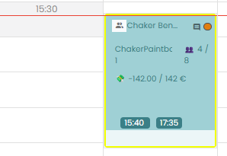
 | valider une commande en devis sur le calendrier | 1) Le client est sur le site Playpro V3 Tenant VIA URL: https://chakertestqa.playpro.fr/ 2) Le client s'ouvre la page de connexion sur un navigateur "Chrome" version "latest" 3) Le client est sur la page de calendrier via URL: https://chakertestqa-bo.playpro.fr/ back-office/planning 3) Une internet stable et forte | 1) Aller vers Table de devis 2) cliquer sur Le bouton Actions (...) d'une commande 3) cliquer sur le bouton Valider devis | 1) https://chakertestqa-bo.playpro.fr/ back-office/devis 2) Devis n° : 2026-000104 Commande n° : 104 Client : Chaker Ben Said Date d'ouverture : 22-01-2026 Statut : En attente | Passage au page https://chakertestqa-bo.playpro.fr/ back-office/caisse?order=104&overlay=true et le popup d'encaissement s'affiche et la commande est validée avec succès | La validation d'une commande en devis se termine correctement | Passed | 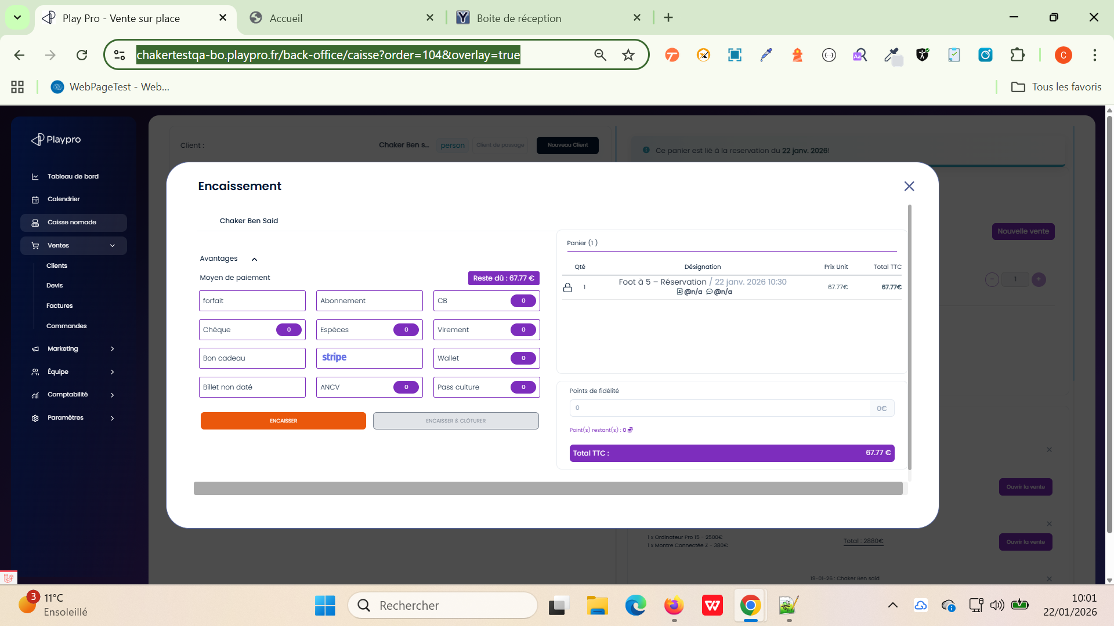

 | TC_DEVIS_FORM_001 — Vérification ordre des champs FO Vérifier que l’ordre des champs affichés sur le Front Office respecte l’ordre configuré dans le BO. | 1) L'admin est sur la page de la connexion VIA URL: https://demotenant-bo.playpro.fr/ back-office/login 2) L'admin se connecte au back-office avec un email et un mot de passe valides 3) L'admin a l'accés vers la page SITE INTERNET Via URL: https://demotenant-bo.playpro.fr/ back-office/v3/website-settings 4) L'admin a l'accés vers la page DEMANDE DEVIS Via URL: https://demotenant-bo.playpro.fr/ back-office/v3/formQuestion 5) Formulaire “Demande Entreprise” existant | 1) Ouvrir formulaire dans le BO 2) Vérifier ordre des champs : - Nom société/Association - Adresse postale - autres champs 3) Ouvrir le formulaire côté FO/API 4) Vérifier ordre affiché |  | Le même ordre que les champs s'affichent entre BO ET FO | Le même ordre doit être conservé entre : BO FO API “Nom société/Association” doit apparaître avant “Adresse postale”. | Passed
 | TC_DEVIS_FORM_002 — Validation min/max choix multiples Vérifier les règles métier des champs “Choix multiples”. | 1) L'admin est sur la page de la connexion VIA URL: https://demotenant-bo.playpro.fr/ back-office/login 2) L'admin se connecte au back-office avec un email et un mot de passe valides 3) L'admin a l'accés vers la page SITE INTERNET Via URL: https://demotenant-bo.playpro.fr/ back-office/v3/website-settings 4) L'admin a l'accés vers la page DEMANDE DEVIS Via URL: https://demotenant-bo.playpro.fr/ back-office/v3/formQuestion 5) Question de type : Choix multiple avec plusieurs réponses possibles. | 1) Ouvrir formulaire dans le BO 2) Ajouter un question de type Choix Multiple 3) Saisir Nombre de réponses correctes 4) Ajouter 3 réponses possibles 5) Enregistrer 6) Ouvrir le formulaire côté FO/API 7) Vérifier ordre affiché | Question — Choix multiple Quelles activités vous intéressent ? Nombre de réponses correctes: 2 Possibilités de réponse - VR - Bowling - Paintball | Je peux sélèctionner pour cette question de type jusqu' à 2 options (réponses) | Le même ordre doit être conservé entre : BO FO API “Nom société/Association” doit apparaître avant “Adresse postale”. | Passed
 | TC_DEVIS_FORM_003 — Refus min supérieur au nombre de choix Vérifier les règles métier des champs “Choix multiples”. | 1) L'admin est sur la page de la connexion VIA URL: https://demotenant-bo.playpro.fr/ back-office/login 2) L'admin se connecte au back-office avec un email et un mot de passe valides 3) L'admin a l'accés vers la page SITE INTERNET Via URL: https://demotenant-bo.playpro.fr/ back-office/v3/website-settings 4) L'admin a l'accés vers la page DEMANDE DEVIS Via URL: https://demotenant-bo.playpro.fr/ back-office/v3/formQuestion 5) Question de type : Choix multiple avec plusieurs réponses possibles. | 1) Ouvrir formulaire dans le BO 2) Ajouter un question de type Choix Multiple 3) Saisir Nombre de réponses correctes 4) Ajouter 3 réponses possibles 5) Enregistrer 6) Ouvrir le formulaire côté FO/API 7) Vérifier ordre affiché | Question — Choix multiple Quelles activités vous intéressent ? Nombre de réponses correctes: 4 Possibilités de réponse - VR - Bowling - Paintball | Je peux sélèctionner toutes les options (réponses) | Validation bloquée OU message d’erreur affiché Exemple : “Le minimum ne peut pas dépasser le nombre de choix possibles” | Passed

 | Vérifier la persistance d'un devis après sa création PLPRB-2436 Disparition automatique du devis après création | 1) L'admin est sur la page de la connexion VIA URL: https://demotenant-bo.playpro.fr/ back-office/login 2) L'admin se connecte au back-office avec un email et un mot de passe valides 3) L'admin a l'accés vers le table devis Via URL: https://chakerqa-bo.playpro.fr/back-office/ devis 4) L'admin est sur la page de la création d'un devis via URL: https://chakerqa-bo.playpro.fr/back-office/ v3/devis/create 5) Un client existe (ex: demotenant3@yopmail.com). 6) Une expérience est disponible à la réservation (ex. : VrDemoChaker (Copie)). | 1) Cliquer sur Créer un devis. 2) Sélectionner le client demotenant3@yopmail.com. 3) Cliquer sur Ajouter une ligne. 4) Sélectionner l'expérience VrDemoChaker (Copie). 5) Cliquer sur Suivant. 6) Saisir 5 comme nombre de personnes. 7) Cliquer sur Suivant. 8) Sélectionner un créneau disponible. 9 Cliquer sur Confirmer. 10) Vérifier que l'activité est ajoutée au devis. 11) Cliquer sur Enregistrer. 12) Vérifier que le devis apparaît dans la liste des devis. 13) Attendre environ 15 minutes. 14) Actualiser la page (F5) ou rouvrir la liste des devis. |  | le booking devis est crée et persiste bien dans le table aprés 15 min | Le devis est créé avec succès. Le devis reste enregistré en base de données. Le devis reste visible dans la liste des devis après l'actualisation de la page ou après plusieurs minutes. Le devis ne disparaît pas sans action explicite de l'utilisateur. | Passed

 | check devis à 0,00 € HT | 1) L'admin est sur la page de la connexion VIA URL: https://chakerqa-bo.playpro.fr/ back-office/login 2) L'admin se connecte au back-office avec un email et un mot de passe valides 3) L'admin a l'accés vers le table devis Via URL: https://chakerqa-bo.playpro.fr/back-office/ devis 4) L'admin est sur Le Bloc devis sur le site Front | 1) cliquer sur bouton Organisez votre événement d’entreprise 2) REmplir la formulaire 3) Envoyer le devis 4) cliquer sur bouton Célébrez un anniversaire inoubliable 5) REmplir la formulaire 6) Envoyer le devis 7) cliquer sur bouton Un EVG / EVJF mémorable entre amis 8) REmplir la formulaire 9) Envoyer le devis 10) Aller au Table Devis 11) Vérifier la colonne Demandes 12) Vérifier les devis manuels crées 13) Cliquer sur Répondre pour un devis manuel 14) Vérifier la colonne Brouillons 15) Cliquer sur le bouton Envoyer | Exemple: Ben Said #151 - Manuel 26 juin 0,00 € HT | Un message d'erreur qui s'affiche: Cet utilisateur n'a pas d'adresse email. | Vérifier les actions appliquées sur un devis manuel | Passed

 | PLPRB-2469 BO - Devis : les expériences associées à une catégorie ne sont pas récupérées lors de l'ajout d'une ligne Vérifier que les expériences associées à une catégorie sont disponibles lors de l'ajout d'une ligne de devis | 1) L'admin est sur la page de la connexion VIA URL: https://demotenant-bo.playpro.fr/ back-office/login 2) L'admin se connecte au back-office avec un email et un mot de passe valides 3) L'admin a l'accés vers le table devis Via URL: https://demotenant-bo.playpro.fr/ back-office/devis 4) Une expérience est publiée. L'expérience est associée à une catégorie. Exemple : Catégorie : VR Catégorie test renommé Expérience : Expert VR | 1) Accéder à Devis. 2) Cliquer sur Créer un devis. 3) Sélectionner un client existant. 4) Cliquer sur Ajouter une ligne. 5) Rechercher l'expérience Expert VR. |  | L'expérience Expert VR filtre et s'affiche lors L'ajout d'un nouveau Item. | L'expérience Expert VR est affichée dans les résultats de recherche. L'expérience peut être sélectionnée. Il est possible de poursuivre les étapes de création du devis jusqu'à l'ajout de la ligne. Le message « Aucun résultat pour "Expert VR" » ne s'affiche plus. | Passed | 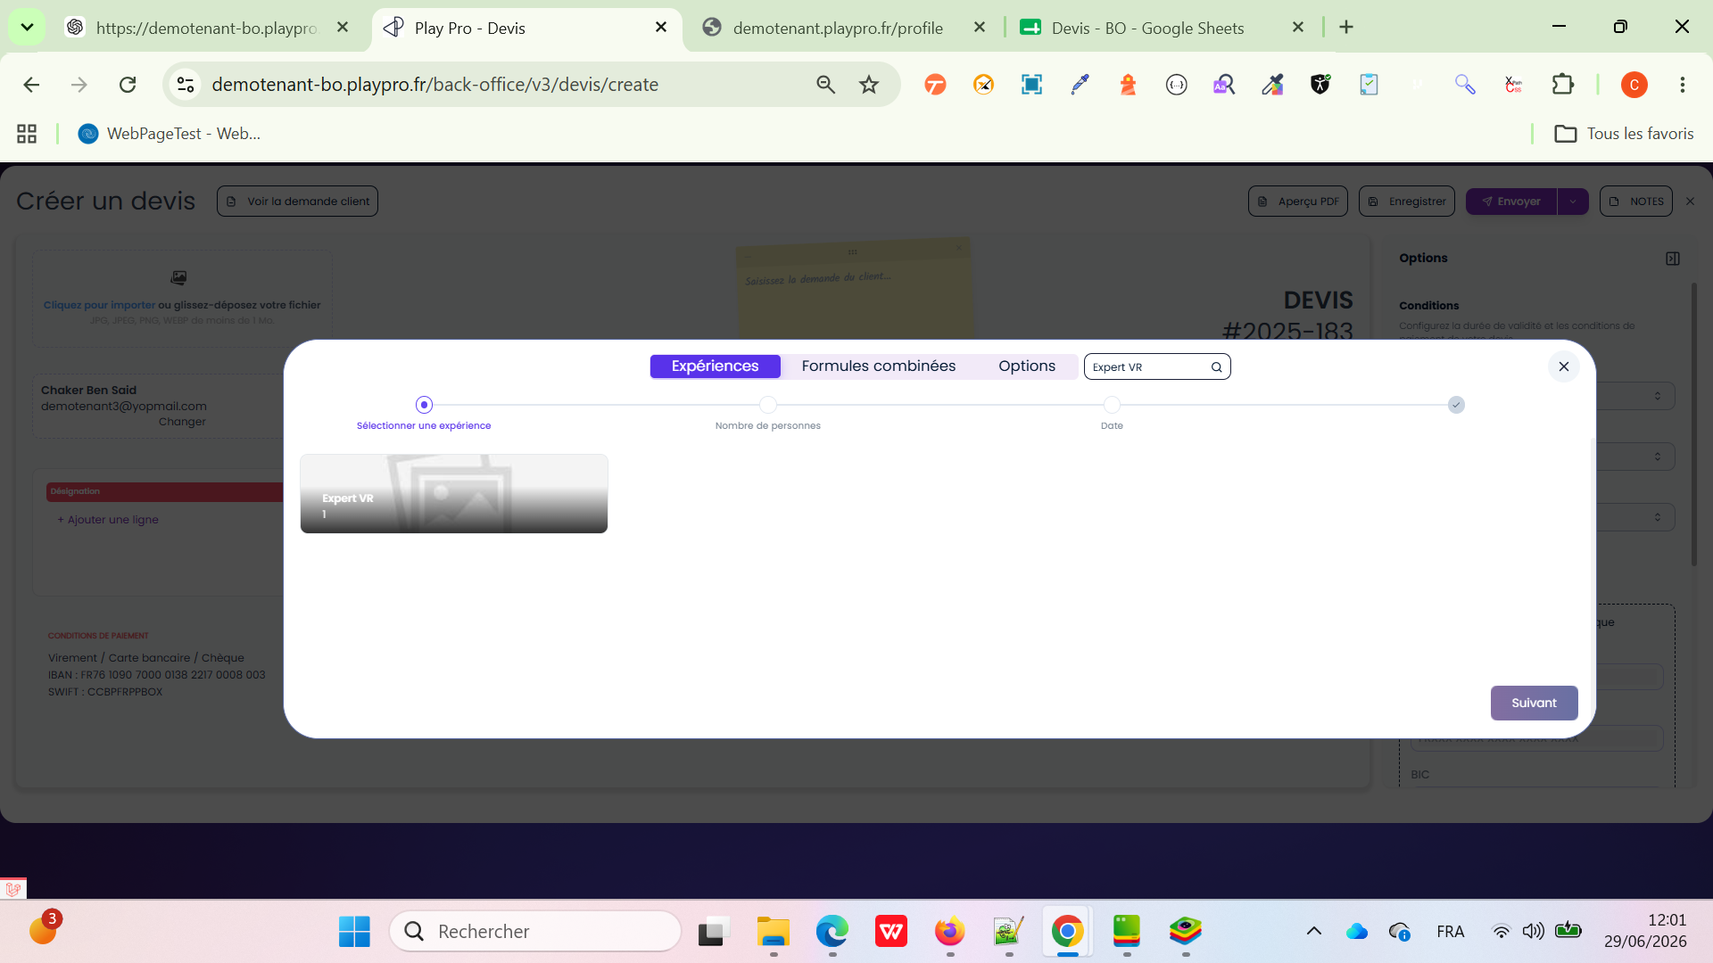

 | PLPRB-2472 Création devis > Expériences Vérifier l'affichage des catégories et des expériences lors de la création d'un devis. | 1) L'admin est sur la page de la connexion VIA URL: https://demotenant-bo.playpro.fr/ back-office/login 2) L'admin se connecte au back-office avec un email et un mot de passe valides 3) L'admin a l'accés vers le table devis Via URL: https://demotenant-bo.playpro.fr/ back-office/devis 4) Plusieurs catégories d'expériences existent. Des expériences sont associées à différentes catégories. Au moins une expérience n'est associée à aucune catégorie. | 1) Accéder à Devis > Créer un devis. 2) Sélectionner un client. 3) Cliquer sur Ajouter une ligne. 4) Observer la fenêtre de sélection des expériences. 5) Vérifier la présence des filtres par catégorie. 6) Sélectionner une catégorie. 7) Vérifier que seules les expériences de cette catégorie sont affichées. 8) Vérifier qu'un label affichant le nom de la catégorie est présent sur les expériences lorsqu'il existe plusieurs catégories. 9) Vérifier l'affichage d'une expérience sans image. 10) Vérifier le design général des cartes (fond gris #5F5E5A lorsqu'il n'y a pas d'image) ainsi que la taille des boutons. |  | Confirmé | ✅ Les filtres par catégorie sont affichés lorsqu'au moins une catégorie existe. ✅ La sélection d'une catégorie filtre correctement les expériences. ✅ Chaque expérience affiche le label de sa catégorie lorsqu'il existe plusieurs catégories. ✅ Les expériences sans image utilisent un fond gris (#5F5E5A) améliorant la lisibilité. ✅ Les boutons (Suivant, etc.) respectent le nouveau design et sont correctement dimensionnés. ✅ L'interface est cohérente et conforme à la maquette V3. | Passed
 | PLPRB-2475 BO - supprimer le bouton "Notes" et corriger le design de la fenêtre d'ajout d'une ligne Vérifier la suppression du bouton Notes et la correction du design de la fenêtre d'ajout d'une ligne dans un devis. | 1) L'admin est sur la page de la connexion VIA URL: https://demotenant-bo.playpro.fr/ back-office/login 2) L'admin se connecte au back-office avec un email et un mot de passe valides 3) L'admin a l'accés vers le table devis Via URL: https://demotenant-bo.playpro.fr/ back-office/devis 4) Accéder à Devis > Créer un devis. Disposer d'un client existant. | 1) Ouvrir Devis puis cliquer sur Créer un devis. 2) Sélectionner un client. 3) Cliquer sur Ajouter une ligne. 4) Vérifier que le bouton Notes n'est plus présent. 5) Vérifier que le bouton Afficher la demande client / Masquer la demande client est présent. 6) Cliquer sur Afficher la demande client. 7) Vérifier que la demande client s'affiche sous forme de post-it (et non plus dans un PDF). 8) Vérifier qu'aucune fenêtre PDF ne s'ouvre. 9) Cliquer sur Masquer la demande client et vérifier que le post-it disparaît. 10) Sélectionner un item puis cliquer sur Suivant. 11) Vérifier l'affichage de la fenêtre suivante. |  | Confirmé | ✅ Le bouton Notes n'est plus affiché. ✅ Le bouton Afficher la demande client / Masquer la demande client fonctionne correctement. ✅ Aucun PDF n'est ouvert lors du clic sur ce bouton. ✅ La demande client est affichée/masquée via un post-it uniquement. ✅ Les éléments du popup sont correctement alignés. ✅ Le texte Item ne chevauche aucun bouton. ✅ Le bouton Suivant respecte les marges et le design V3. ✅ Aucun problème d'affichage n'est observé lors de la navigation entre les étapes. | Passed | 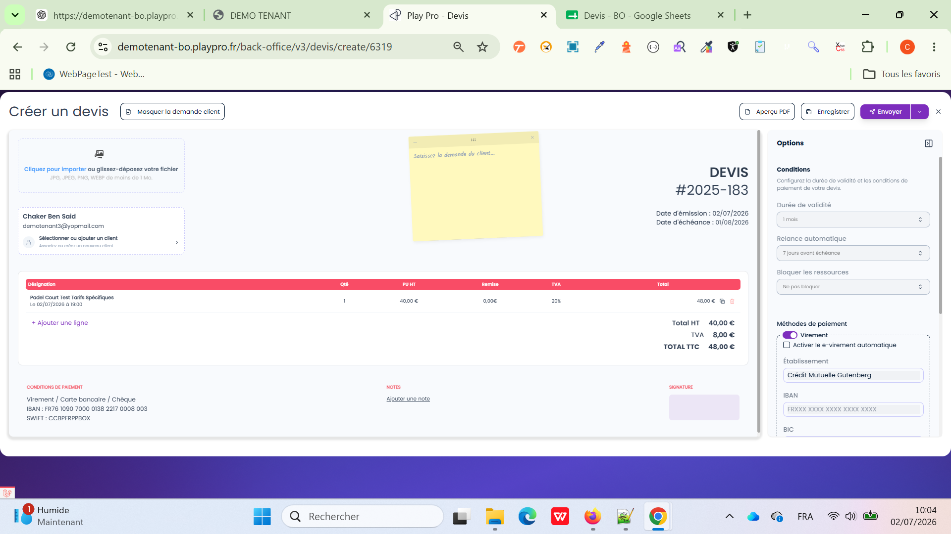
 | PLPRB-2476 BO - permettre la création d'un devis avec un client de passage Vérifier qu'il est possible de créer un devis avec un client de passage. | 1) L'admin est sur la page de la connexion VIA URL: https://demotenant-bo.playpro.fr/ back-office/login 2) L'admin se connecte au back-office avec un email et un mot de passe valides 3) L'admin a l'accés vers le table devis Via URL: https://demotenant-bo.playpro.fr/ back-office/devis 4) Accéder à Devis > Créer un devis. | 1) Ouvrir Devis. 2) Cliquer sur Créer un devis. 3) Choisir l'option Client de passage (sans sélectionner un client existant). 4) Renseigner les informations demandées pour le client de passage (si applicable). 5) Ajouter une ligne de devis. 6) Sélectionner une expérience et compléter les informations nécessaires. 7) Enregistrer le devis. 8) Ouvrir le devis créé. |  | Confirmé | ✅ Il est possible de créer un devis sans sélectionner un client existant. ✅ Le client de passage est correctement pris en compte. ✅ Le devis est enregistré avec succès. ✅ Le devis est consultable et modifiable depuis la liste des devis. ✅ Aucune erreur de validation liée à l'absence d'un client existant n'est affichée. | Passed | 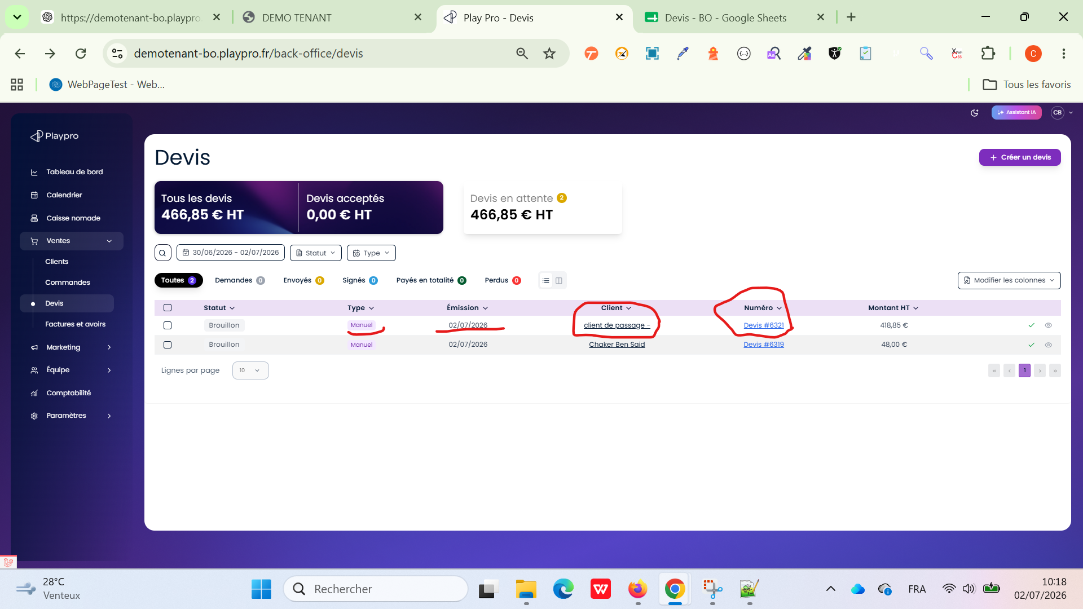
 | PLPRB-2477 Front Office - Les devis apparaissent dans "Mes achats & réservations" Vérifier que les devis ne sont pas affichés dans Mon profil > Mes achats & réservations sur le Front Office. | 1) L'admin est sur la page de la connexion VIA URL: https://demotenant-bo.playpro.fr/ back-office/login 2) L'admin se connecte au back-office avec un email et un mot de passe valides 3) L'admin a l'accés vers le table devis Via URL: https://demotenant-bo.playpro.fr/ back-office/devis 4) Un compte client existe. Un devis est créé depuis le Back Office pour ce client. Le devis n'est ni validé, ni transformé en commande/réservation. | 1) Créer un devis pour un client existant. 2) Enregistrer le devis. 3) Se connecter au Front Office avec le même compte client. 4) Accéder à Mon profil. 5) Ouvrir Mes achats & réservations. 6) Vérifier la liste des achats et réservations affichés. |  | Confirmé | ✅ Le devis créé depuis le Back Office n'apparaît pas dans Mes achats & réservations. ✅ Seules les réservations et les achats validés sont affichés. ✅ Le devis reste uniquement visible et gérable depuis le Back Office tant qu'il n'a pas été validé ou transformé en commande. | Passed

 | CAS DE TEST PRINCIPAL : Recalcul dynamique et immédiat de la date d'échéance (Devis V3) PLPRB-2743 [BUG] Devis — La date d’échéance ne se met pas correctement à jour après modification de la durée de validité | 1) L'admin est sur la page de la connexion VIA URL: https://demotenant-bo.playpro.fr/ back-office/login 2) L'admin se connecte au back-office avec un email et un mot de passe valides 3) L'admin a l'accés vers le table devis Via URL: https://demotenant-bo.playpro.fr/ back-office/devis 4) Un compte client existe. 5) Un devis est déjà ajouté. | 1) Initialisation : Se rendre sur l'interface de création/édition d'un devis V3. 2) Fixer ou vérifier la Date d'émission (Exemple : 10/08/2026). 3) Naviguer dans la section Options → Conditions. 4) Test de l'Option 1 : 4.1) Sélectionner la durée de validité « 1 mois ». 4.2) Vérification 1 : La date d'échéance affichée à l'écran passe immédiatement au 10/09/2026 (ou 09/09/2026 selon la règle exacte d'arrondi métier de l'application). 5) Test de l'Option 2 : 5.1) Modifier la valeur et sélectionner « 15 jours ». 5.2) Vérification 2 : La date d'échéance se met à jour instantanément et affiche le 25/08/2026. 6) Test de l'Option 3 : 6.1) Modifier la valeur et sélectionner « 7 jours ». 6.2) Vérification 3 : La date d'échéance se met à jour à la volée et affiche le 17/08/2026. 7) Enregistrer le devis et recharger la page pour confirmer la persistance en base de données. |  | Confirmé | Le composant de date est entièrement réactif : à chaque changement d'option de durée, la date d'échéance est recalculée de manière exacte à l'écran sans nécessiter de rafraîchissement manuel de la page. | Passed

 | PLPRB-2710 [BUG] Simple Tickets - Échec suppression créneaux crées (en devis v3 et front) depuis calendrier bo associé à PLPRB-2697 fix(devis): synchroniser le changement de client sur toutes les tables liées Vérifier la suppression d’un créneau Simple Ticket depuis un devis V3 et sa libération dans le calendrier BO | 1) L'admin est sur la page de la connexion VIA URL: https://chakerqa-bo.playpro.fr/ back-office/login 2) L'admin se connecte au back-office avec un email et un mot de passe valides 3) L'admin a l'accés vers le table devis Via URL: https://chakerqa-bo.playpro.fr/ back-office/devis 4) Une expérience de type Simple Ticket / Billetterie est disponible. 5) Un créneau horaire est disponible, par exemple 19/08/2026 à 18:00. 6) Accès au Devis V3 et au Calendrier BO. | 1) Créer un devis V3. 2) Ajouter une prestation de type Simple Ticket avec le créneau 19/08/2026 à 18:00. 3) Enregistrer le devis. 4) Ouvrir le Calendrier BO et vérifier que le créneau de 18:00 est occupé. 5) Retourner dans le devis V3 en modification. 6) Supprimer la ligne correspondant au Simple Ticket. 7) Enregistrer le devis. 8) Retourner dans le Calendrier BO. 9) Actualiser la page avec F5. 10) Vérifier le créneau de 18:00. |  | ✅ PASS — Ticket corrigé. | La ligne Simple Ticket est supprimée du devis. La réservation/booking associée est correctement supprimée ou libérée. Après actualisation du calendrier BO, le créneau de 18:00 n'est plus bloqué. Le créneau redevient disponible pour une nouvelle réservation. Aucune donnée fantôme du booking ne reste dans le calendrier. | Passed

 | PLPRB-2777 [BUG] PLPRB-2738-Erreur 500 (Undefined array key "answer") lors save FAQs sur les formulaires demandes de devis Vérifier l'enregistrement d'une question FAQ avec des réponses proposées dans le formulaire de demande de devis. | 1) L'admin est sur la page de la connexion VIA URL: https://demotenant-bo.playpro.fr/ back-office/login 2) L'admin se connecte au back-office avec un email et un mot de passe valides 3) L'admin a l'accés vers Demande devis en BO Via URL: /back-office/v3/formQuestion. 4) Être connecté avec les droits permettant de modifier le formulaire. | 1) Ouvrir Demandes de devis → Configurateur du formulaire. 2) Ajouter ou modifier une question de type Choix multiple / réponses proposées. 3) Renseigner la question, par exemple : « Quelle activité souhaitez-vous réserver ? » 4) Ajouter plusieurs réponses : VR Paintball Karaoké 5) Enregistrer le formulaire. 6) Vérifier la réponse API POST /api/v3/formQuestion/store. 7) Actualiser la page et vérifier que la configuration est toujours présente. 8) Ajouter des FAQs 9) Enregistrer le formulaire. |  | ✅ OK — Le formulaire de demande de devis avec questions à réponses proposées est enregistré correctement, sans erreur 500 Undefined array key "answer", et la configuration est conservée après actualisation. | L'enregistrement s'effectue avec succès. ✅ L'API retourne HTTP 200 OK. Aucune erreur Undefined array key "answer" n'est affichée. Les questions et leurs réponses proposées sont correctement conservées après actualisation. | Passed

